Code
Pre-GDC Prototype design doc

main screen

刮刮乐展柜区域
scroll view上下滚动查看所有刮刮乐。

Clicker 入口
具体表现与交互待定
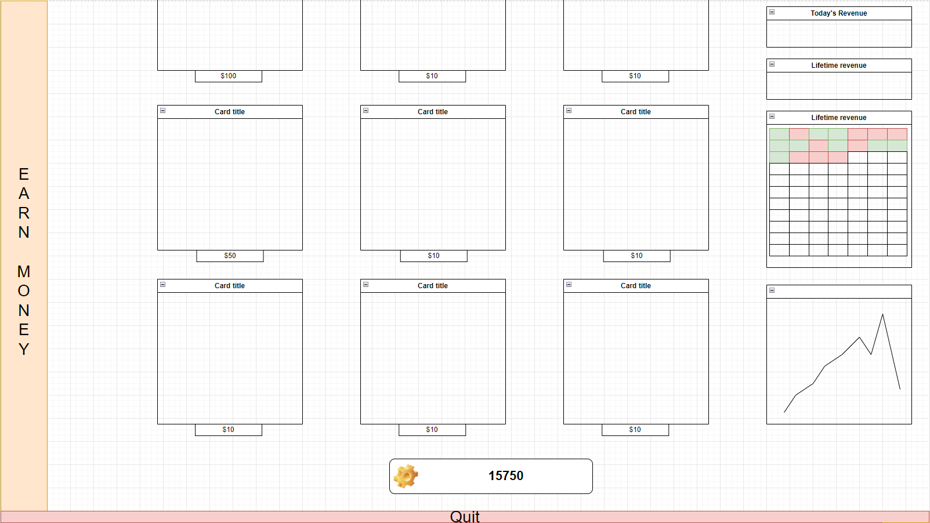

 |  |  |  | 初始资金

 |  |  |  | 刮刮乐数值成长

刮刮乐入口
此处的展示图为品牌对应刮刮乐封面图，理想情况不展示实际刮刮乐卡面
点击后camera transition，进入选卡界面
纵列为同一品牌刮刮乐的不同等级，横列为不同品牌刮刮乐的横向产品。
对于当前prototype而言，右侧两列全为展示作用，下方金币消耗显示为“LOCKED”。封面图统一用未解锁封面。

玄学UI区域
一些意义不明的统计ui，功能待定，最后制作

退出游戏
先用作重置scene

Card Picking

 | 入口&transition

 |  |  | 左键按住可以拖拽一个“卡包”(被拖拽的卡包做一点缩放上的区别），当按住鼠标左键开始移动时，屏幕右侧出现一个ui模块（理想情况下会随着鼠标位置增长）。在模块区域内松开鼠标，进行转场，镜头向右移动，

 |  |  | 在此界面可以通过屏幕左侧返回陈列区，逻辑和所有类似跳转一致。

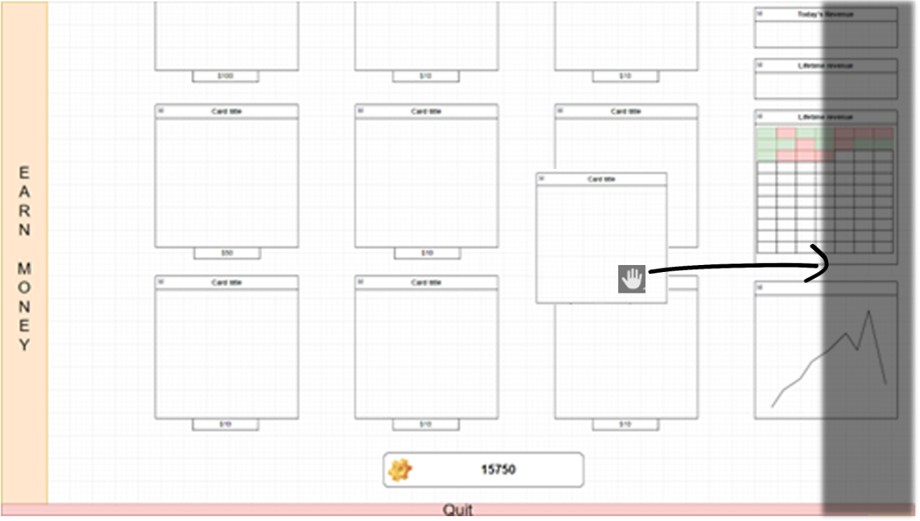
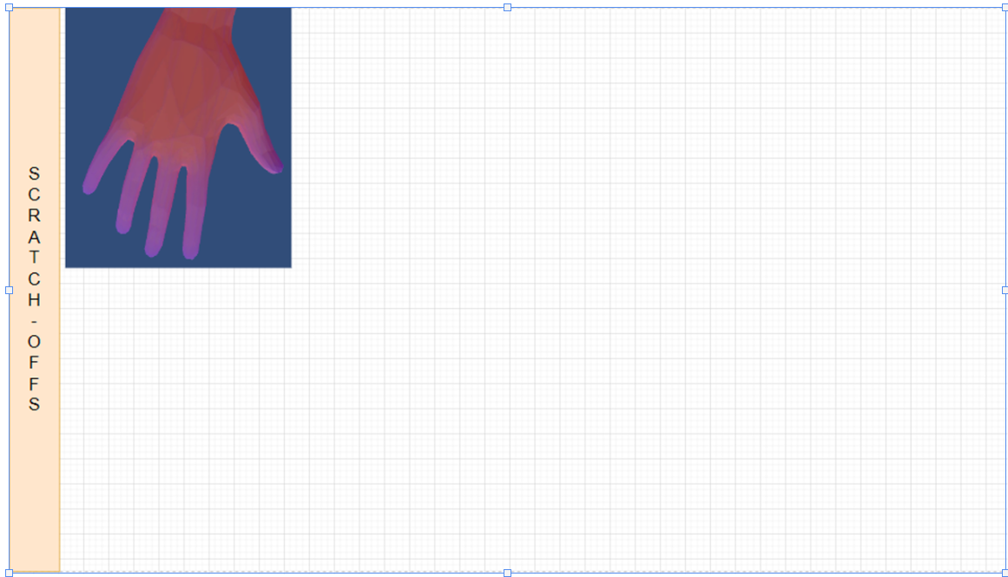

 | 交互过程

 |  | 出卡

 |  |  | 进入该界面后开始播放出卡的动画，全过程在1秒内完成
 |  |  | 手背朝上，依次出卡之后，手心朝上反向运动，播放响指like音效。
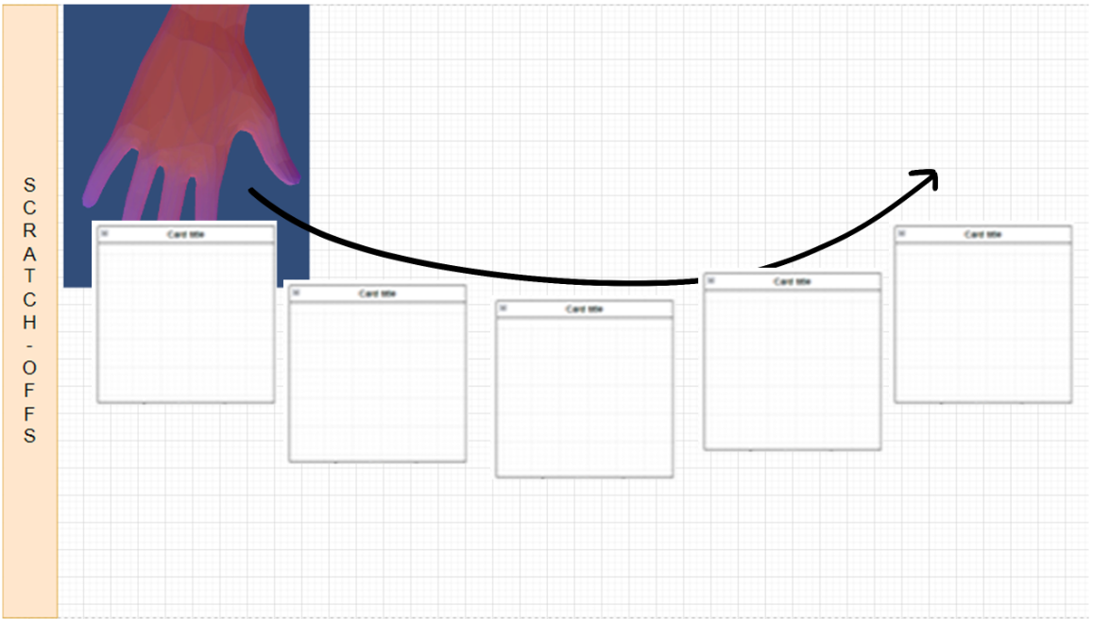
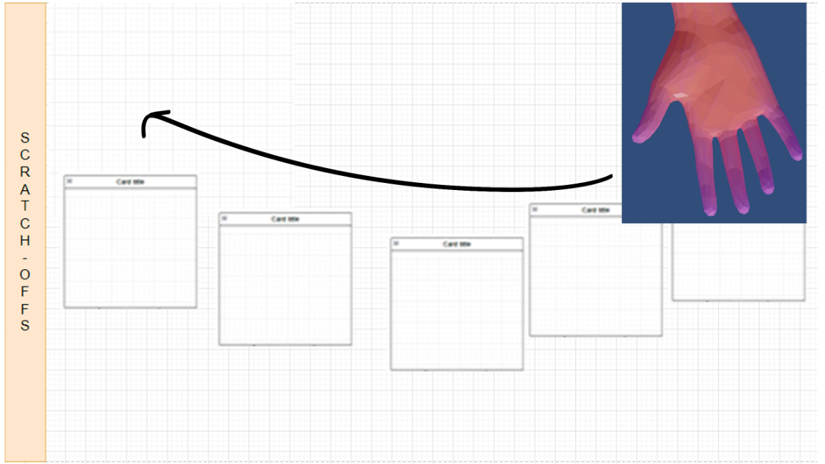

 |  | 拖拽

 |  |  | 在此界面可以按住鼠标左键任意一张卡牌的任意区域进行拖拽，当前被交互的卡牌的层级会置于顶端，放下后覆盖剩余卡。逻辑类似windows窗口。卡与卡之间可以重叠。

 |  | 买卡

 |  |  | 和进入出卡的逻辑保持一致，区别是这次购买区域在下方
 |  |  | 买卡之后，播放购买音效，金币数值刷新。手翻转后进行一次屏幕从左到右运动，回收剩余卡牌（ e.g.,卡牌向屏幕上方中间点运动）。动画时间先设置为0,5秒
 |  |  | 收卡的动画播放完毕后，自动进入刮卡状态

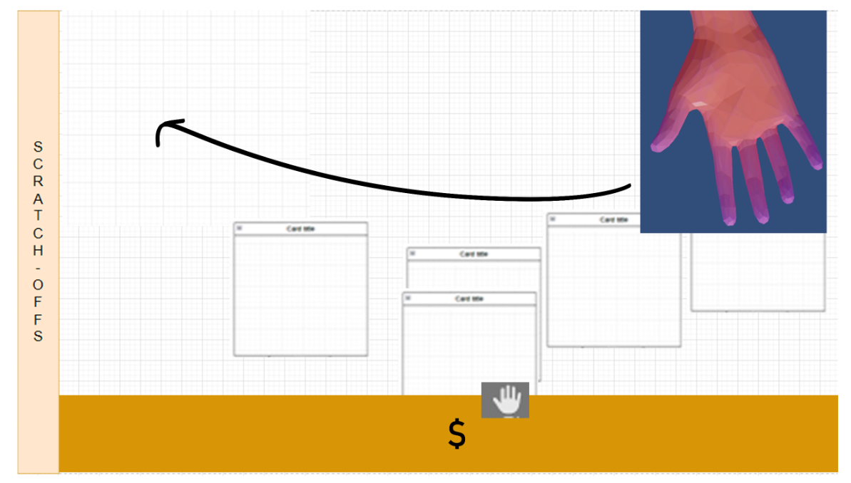

 |  | 刮卡transition

 |  |  | 被拖拽的刮刮乐放大并置于屏幕正中央，进入刮卡流程。

Card Picking

 | Card Picking

 | card check

Incremental button

 | 入口


 | 主界面

clicker button
点击后生成金币，实时反应在下方金币ui
每次点击后向上方浮动文字，显示具体金额，金额对于每一等级而言固定。
播放获得金币音效
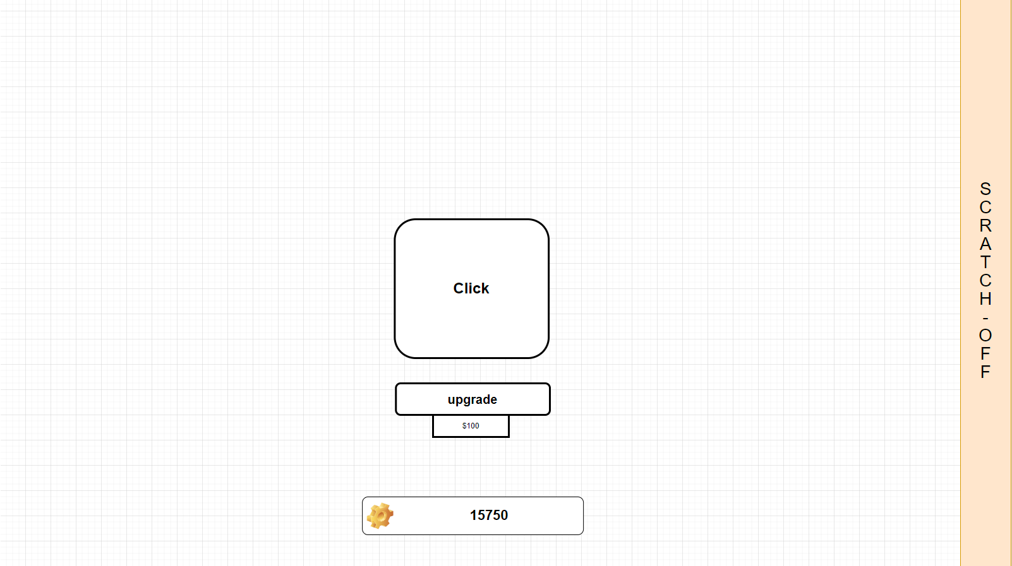

返回主界面
逻辑和进入clicker一致
具体表现与交互待定

upgrade button
下方显示当前升级所需金币，暂时不显示升级效果。

进入此界面后隐藏quit功能

 | 配置表结构

 |  | 当前prototype不做。对应数值等Haotian的刮刮乐数值初步确定后，以刮刮乐数值为基准配置。

